对账
订单号 | 入住日期 | 离店日期 | 应收 |  |  |  | ，
18102175667 | 2022-06-13 | 2022-06-15 | 561.5 | 561.50 | 2587536 | 0 | ，2587536 | 直连
18113560995 | 2022-06-14 | 2022-06-15 | 238.53 | 238.53 | 2589446 | 0 | ，2589446 | 直连
18114207413 | 2022-06-14 | 2022-06-15 | 273.04 | 273.04 | 2589622 | 0 | ，2589622 | 直连
18114358997 | 2022-06-14 | 2022-06-15 | 271.01 | 271.01 | 2589714 | 0 | ，2589714 | 直连
18114528981 | 2022-06-14 | 2022-06-15 | 157.33 | 157.33 | 2589790 | 0 | ，2589790 | 直连
18114530913 | 2022-06-14 | 2022-06-15 | 149.21 | 149.21 | 2589792 | 0 | ，2589792 | 直连
18114533996 | 2022-06-14 | 2022-06-15 | 157.33 | 157.33 | 2589794 | 0 | ，2589794 | 直连
18115068578 | 2022-06-14 | 2022-06-15 | 256.8 | 256.80 | 2589924 | 0 | ，2589924 | 直连
18115493409 | 2022-06-14 | 2022-06-15 | 239.54 | 239.54 | 2590027 | 0 | ，2590027 | 直连
18115581596 | 2022-06-14 | 2022-06-15 | 149.21 | 149.21 | 2590045 | 0 | ，2590045 | 直连
18115639946 | 2022-06-14 | 2022-06-15 | 149.21 | 149.21 | 2590062 | 0 | ，2590062 | 直连
18115840903 | 2022-06-14 | 2022-06-15 | 131.95 | 131.95 | 2590117 | 0 | ，2590117 | 直连
18115847584 | 2022-06-14 | 2022-06-15 | 530.85 | 530.85 | 2590123 | 0 | ，2590123 | 直连
18115899071 | 2022-06-14 | 2022-06-15 | 239.54 | 239.54 | 2590135 | 0 | ，2590135 | 直连
18115902347 | 2022-06-14 | 2022-06-15 | 247.66 | 247.66 | 2590137 | 0 | ，2590137 | 直连
18115872394 | 2022-06-14 | 2022-06-15 | 215.18 | 215.18 | 2590140 | 0 | ，2590140 | 直连
18117908542 | 2022-06-14 | 2022-06-15 | 282.54 | 282.54 | 2590183 | 0 | ，2590183 | 直连
18118351908 | 2022-06-14 | 2022-06-15 | 274.38 | 274.38 | 2590230 | 0 | ，2590230 | 直连
18118374576 | 2022-06-14 | 2022-06-15 | 141.78 | 141.78 | 2590233 | 0 | ，2590233 | 直连
18118642266 | 2022-06-14 | 2022-06-15 | 239.7 | 239.70 | 2590276 | 0 | ，2590276 | 直连
18118801925 | 2022-06-14 | 2022-06-15 | 207.06 | 207.06 | 2590313 | 0 | ，2590313 | 直连
18118864802 | 2022-06-14 | 2022-06-15 | 196.86 | 196.86 | 2590328 | 0 | ，2590328 | 直连
18119284477 | 2022-06-14 | 2022-06-15 | 166.26 | 166.26 | 2590431 | 0 | ，2590431 | 直连
18119432122 | 2022-06-14 | 2022-06-15 | 223.21 | 223.21 | 2590463 | 0 | ，2590463 | 直连
18119436770 | 2022-06-14 | 2022-06-15 | 258.06 | 258.06 | 2590466 | 0 | ，2590466 | 直连
18119657670 | 2022-06-14 | 2022-06-15 | 449.82 | 449.82 | 2590524 | 0 | ，2590524 | 直连
18119790929 | 2022-06-14 | 2022-06-15 | 132.6 | 132.60 | 2590561 | 0 | ，2590561 | 直连
18120316642 | 2022-06-14 | 2022-06-15 | 119.34 | 119.34 | 2590691 | 0 | ，2590691 | 直连
18120725835 | 2022-06-14 | 2022-06-15 | 331.5 | 331.50 | 2590815 | 0 | ，2590815 | 直连
18120074458 | 2022-06-15 | 2022-06-16 | 149.94 | 149.94 | 2590629 | 0 | ，2590629 | 直连
18120276872 | 2022-06-15 | 2022-06-16 | 132.6 | 132.60 | 2590681 | 0 | ，2590681 | 直连
18120527465 | 2022-06-15 | 2022-06-16 | 281.52 | 281.52 | 2590761 | 0 | ，2590761 | 直连
18120717320 | 2022-06-15 | 2022-06-16 | 138.04 | 138.04 | 2590813 | 0 | ，2590813 | 直连
18120914792 | 2022-06-15 | 2022-06-16 | 198.97 | 198.97 | 2590863 | 0 | ，2590863 | 直连
18121301828 | 2022-06-15 | 2022-06-16 | 211.14 | 211.14 | 2591028 | 0 | ，2591028 | 直连
18121568695 | 2022-06-15 | 2022-06-16 | 332.52 | 332.52 | 2591122 | 0 | ，2591122 | 直连
18121581690 | 2022-06-15 | 2022-06-16 | 449.82 | 449.82 | 2591126 | 0 | ，2591126 | 直连
18121622918 | 2022-06-15 | 2022-06-16 | 216.24 | 216.24 | 2591139 | 0 | ，2591139 | 直连
18122628810 | 2022-06-15 | 2022-06-16 | 225.42 | 225.42 | 2591181 | 0 | ，2591181 | 直连
18123035572 | 2022-06-15 | 2022-06-16 | 676.26 | 676.26 | 2591233 | 0 | ，2591233 | 直连
18123172150 | 2022-06-15 | 2022-06-16 | 129.54 | 129.54 | 2591261 | 0 | ，2591261 | 直连
18123172453 | 2022-06-15 | 2022-06-16 | 237 | 237.00 | 2591263 | 0 | ，2591263 | 直连
18123601858 | 2022-06-15 | 2022-06-16 | 228.48 | 228.48 | 2591351 | 0 | ，2591351 | 直连
18123662674 | 2022-06-15 | 2022-06-16 | 141.78 | 141.78 | 2591363 | 0 | ，2591363 | 直连
18123902549 | 2022-06-15 | 2022-06-16 | 433.5 | 433.50 | 2591419 | 0 | ，2591419 | 直连
18124050296 | 2022-06-15 | 2022-06-16 | 174.42 | 174.42 | 2591444 | 0 | ，2591444 | 直连
18124051406 | 2022-06-15 | 2022-06-16 | 132.6 | 132.60 | 2591445 | 0 | ，2591445 | 直连
18124213875 | 2022-06-15 | 2022-06-16 | 147.9 | 147.90 | 2591478 | 0 | ，2591478 | 直连
18124283427 | 2022-06-15 | 2022-06-16 | 208.08 | 208.08 | 2591503 | 0 | ，2591503 | 直连
18124291737 | 2022-06-15 | 2022-06-16 | 129.54 | 129.54 | 2591505 | 0 | ，2591505 | 直连
18124395794 | 2022-06-15 | 2022-06-16 | 149.94 | 149.94 | 2591529 | 0 | ，2591529 | 直连
18124477062 | 2022-06-15 | 2022-06-16 | 175.44 | 175.44 | 2591550 | 0 | ，2591550 | 直连
18124531552 | 2022-06-15 | 2022-06-16 | 222.36 | 222.36 | 2591560 | 0 | ，2591560 | 直连
18124720074 | 2022-06-15 | 2022-06-16 | 768.06 | 768.06 | 2591616 | 0 | ，2591616 | 直连
18124732956 | 2022-06-15 | 2022-06-16 | 341.7 | 341.70 | 2591620 | 0 | ，2591620 | 直连
18125075560 | 2022-06-15 | 2022-06-16 | 125.6 | 125.60 | 2591689 | 0 | ，2591689 | 直连
18125546688 | 2022-06-15 | 2022-06-16 | 274.72 | 274.72 | 2591820 | 0 | ，2591820 | 直连
18125637887 | 2022-06-15 | 2022-06-16 | 381.88 | 381.88 | 2591876 | 0 | ，2591876 | 直连
18114500027 | 2022-06-15 | 2022-06-17 | 314.66 | 314.66 | 2589773 | 0 | ，2589773 | 直连
18114507656 | 2022-06-15 | 2022-06-17 | 298.42 | 298.42 | 2589777 | 0 | ，2589777 | 直连
18114509397 | 2022-06-15 | 2022-06-17 | 314.66 | 314.66 | 2589779 | 0 | ，2589779 | 直连
18114718890 | 2022-06-14 | 2022-06-17 | 825.18 | 825.18 | 2589849 | 0 | ，2589849 | 直连
18119273456 | 2022-06-15 | 2022-06-17 | 294.36 | 294.36 | 2590427 | 0 | ，2590427 | 直连
18123043400 | 2022-06-16 | 2022-06-17 | 208.08 | 208.08 | 2591234 | 0 | ，2591234 | 直连
18123325382 | 2022-06-15 | 2022-06-17 | 350.88 | 350.88 | 2591297 | 0 | ，2591297 | 直连
18124602408 | 2022-06-16 | 2022-06-17 | 183.6 | 183.60 | 2591579 | 0 | ，2591579 | 直连
18124607763 | 2022-06-16 | 2022-06-17 | 174.42 | 174.42 | 2591581 | 0 | ，2591581 | 直连
18124637939 | 2022-06-16 | 2022-06-17 | 183.6 | 183.60 | 2591588 | 0 | ，2591588 | 直连
18131657435 | 2022-06-16 | 2022-06-17 | 84.84 | 84.84 | 2593002 | 0 | ，2593002 | 直连
18132141081 | 2022-06-16 | 2022-06-17 | 131.95 | 131.95 | 2593067 | 0 | ，2593067 | 直连
18132447974 | 2022-06-16 | 2022-06-17 | 289.28 | 289.28 | 2593124 | 0 | ，2593124 | 直连
18132502707 | 2022-06-16 | 2022-06-17 | 165.45 | 165.45 | 2593130 | 0 | ，2593130 | 直连
18132541450 | 2022-06-16 | 2022-06-17 | 182.7 | 182.70 | 2593139 | 0 | ，2593139 | 直连
18132551401 | 2022-06-16 | 2022-06-17 | 314.65 | 314.65 | 2593143 | 0 | ，2593143 | 直连
18132701735 | 2022-06-16 | 2022-06-17 | 365.4 | 365.40 | 2593173 | 0 | ，2593173 | 直连
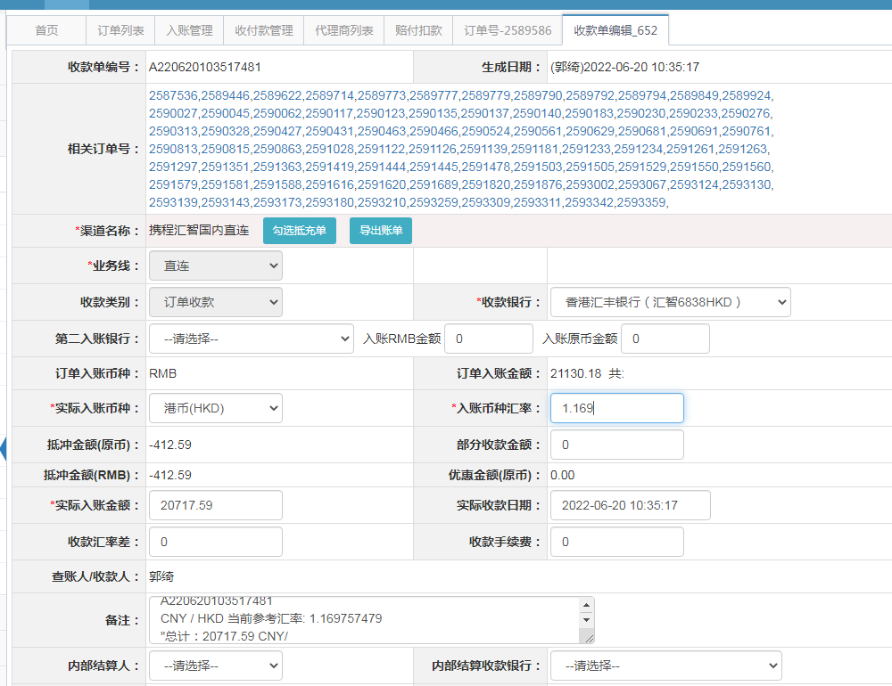
18132718861 | 2022-06-16 | 2022-06-17 | 206.05 | 206.05 | 2593180 | 0 | ，2593180 | 直连
18132875879 | 2022-06-16 | 2022-06-17 | 189.81 | 189.81 | 2593210 | 0 | ，2593210 | 直连
18133083046 | 2022-06-16 | 2022-06-17 | 240.72 | 240.72 | 2593259 | 0 | ，2593259 | 直连
18133349247 | 2022-06-16 | 2022-06-17 | 500.82 | 500.82 | 2593309 | 0 | ，2593309 | 直连
18133353153 | 2022-06-16 | 2022-06-17 | 164.63 | 164.63 | 2593311 | 0 | ，2593311 | 直连
18133476026 | 2022-06-16 | 2022-06-17 | 208.08 | 208.08 | 2593342 | 0 | ，2593342 | 直连
18133532840 | 2022-06-16 | 2022-06-17 | 119.34 | 119.34 | 2593359 | 0 | ，2593359 | 直连

 |  |  | 20717.59

A220620103517481
CNY / HKD 当前参考汇率: 1.169757479
总计：20717.59 CNY/ 24234.56 HKD

